表紙
部外秘

教室予約システム
画面定義書

2019-10-01
Ver. <1.00>

画面遷移図
画面遷移図 | 概要

S01-001
トップ画面
S01-002
教室一覧
S01-003
予約詳細表示

S01-004
予約入力
S01-005
予約完了

<S01-001>画面イメージ
画面ID | 画面名 | 概要
S01-001 | トップ画面 | 日時・フロアを指定し、教室予約状況を閲覧する

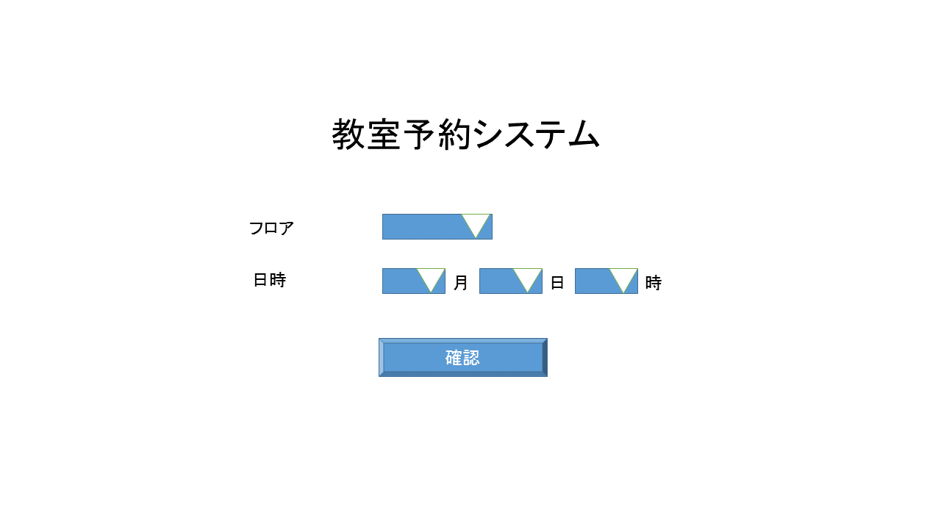

1

2
3
4

5

<S01-004>画面イメージ
画面ID | 画面名 | 概要
S01-004 | 予約登録画面 | 教室予約を登録する

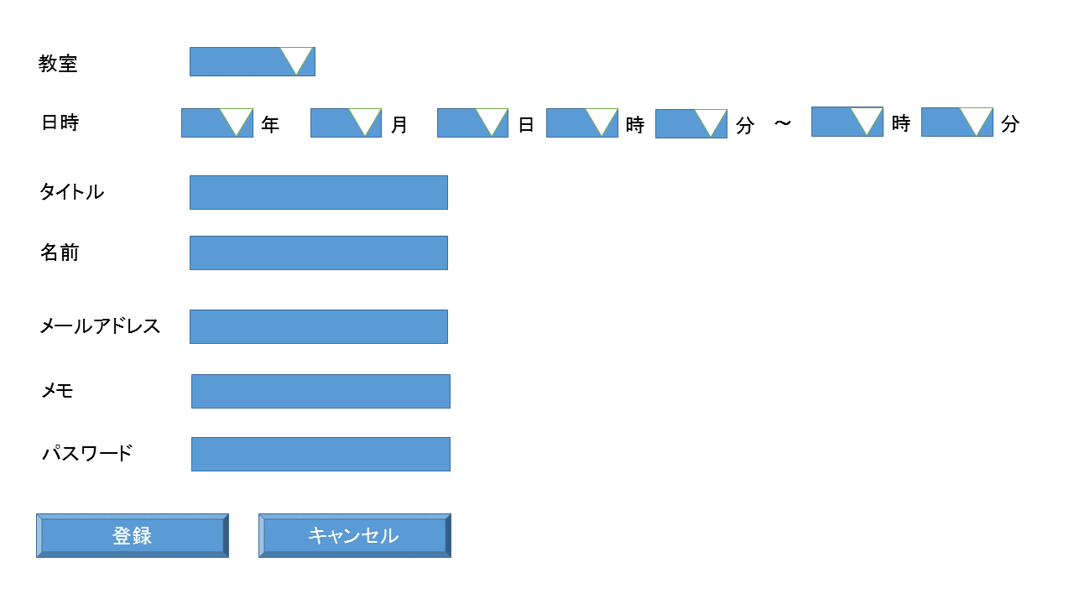

1

2
3
4
5
6
7
8

9

10

11

12

13

15
14

